Anleitung
Schlüssel für den Sitz der Kugel
(Vereinfachte Darstellung zwecks digitaler Auswertung)

0 = Verkehrsunfall
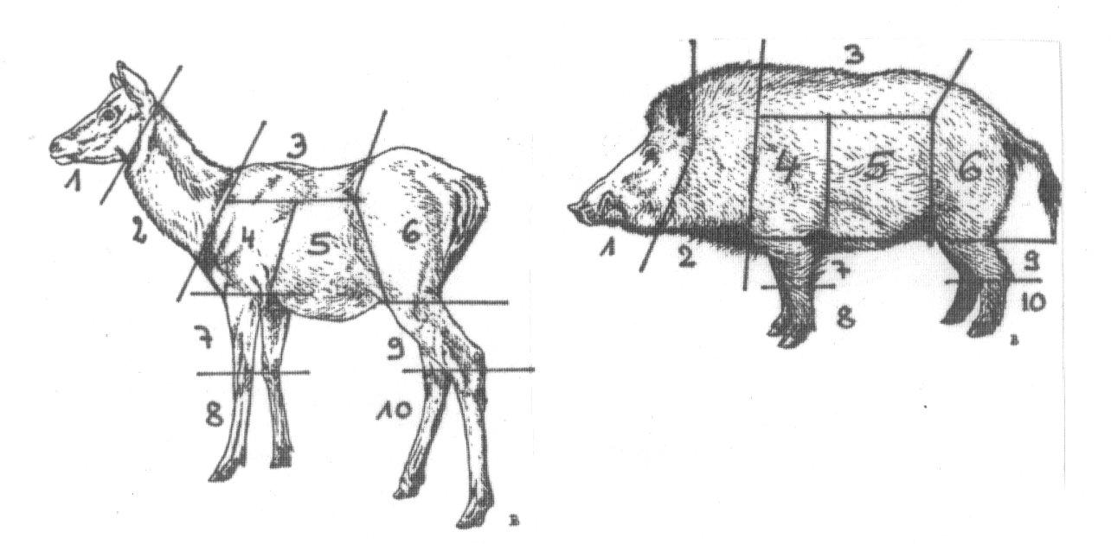 Basisgrapiken wurden freundlicherweise durch die Venatus-Verlags GmbH überlassen.

Als "erschwerte Nachsuche" mit 10 Punkten gilt eine erfolgreiche Nachsuche mit: mind. 4 Stunden Stehzeit und mindestens 300 Meter Riemenarbeit oder wenn unter 300 Meter Riemenarbeit, dann aber Hetze oder erfolglose Suche mit einem anderen Hund im Vorfeld.

Für das Bestehen einer Gebrauchsprüfung werden 50 Punkte anerkannt.

Hinweise zum Ausfüllen: Microsoft Excel ab Version 2010

Im Tabellenblatt "Daten" muss ein Datum bei jeder Nachsuche eingetragen werden. Es genügt hier z.B. für den 21.07.2021 folgendes einzugeben: 21.7 oder 21/7 -> Excel erkennt dann automatisch das aktuelle Jahr.

Falls Sie die Position der Kugel auf dem Daten-Tabellenblatt benötigen genügt es mit der Maus oben rechts auf Rehwild, Rotwild … oder Schwarzwild zu zeigen - es erscheint dann das entsprechende Bild mit den Zahlen

Felder die nicht ausgefüllt werden müssen (je nach Suchart) werden sobald die Suchart eingegeben ist grau hinterlegt.

Start
 | Verein Dachsbracke e.V.

 | Beauftragter für Presse, Information, Öffentlich-keitsarbeit und Vereinsshop | Werner Stief

 | E-Mail: | presse@dachsbracke.de
 | Tel.: | 039992 769992

Nachsuchenmeldung für das Kalenderjahr: |  | 2021

Hund: | Name des Hundes: | Max von der Koppelweide
 | DHZB-Nr.: | 2020/14

Führer: | Nachname: | Mustermann
 | Vorname: | Martin Georg Friedrich
 | Straße:
 | PLZ:
 | Wohnort:
 | E-Mail:
 | Telefon:
 | Landesgruppe:

Haben Sie im oben genannten Kalenderjahr eine Alpenländische Dachsbracke erfolgreich zur

 | GP | ja
 | VFsP/VSwP
 | Brauchbarkeit Schweiß

geführt ?

 | Prüfungsort:
 | Prüfungstermin

